Sheet1
Experiment Franck-Hertz

Hg |  |  |  |  |  |  |  | Ne
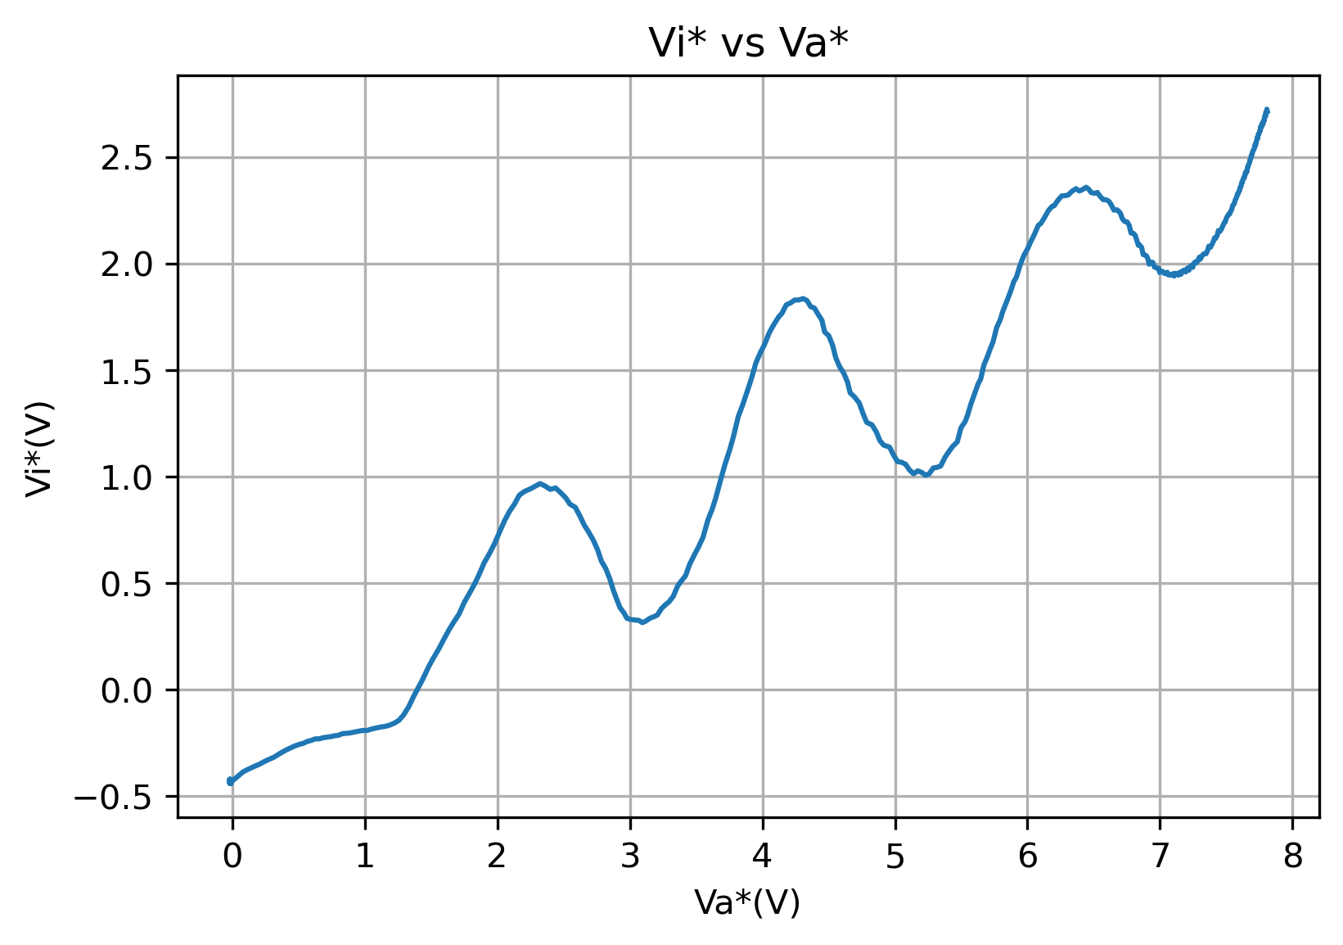
Va vs Va*
Va (±0,01 V) | Va* (±0,01 V)
20.92 | 2.01
25.89 | 2.53
30.68 | 3.03
35.32 | 3.51
40.5 | 4.06
44.8 | 4.51
49.7 | 5.03
54.4 | 5.52
59 | 6
63.6 | 6.5
68.7 | 7.06
72.9 | 7.53
77 | 8
81.2 | 8.53
84.6 | 9
 |  |  | m | error m | n (V) | error n (V) | R^2
 |  |  | 9.235 | 0.011 | 2.96 | 0.07 | 0.9999

 |  |  |  | Constante de proporcionalidad entre Va y Va*
 |  |  |  |  | 9,235 ± 0,011

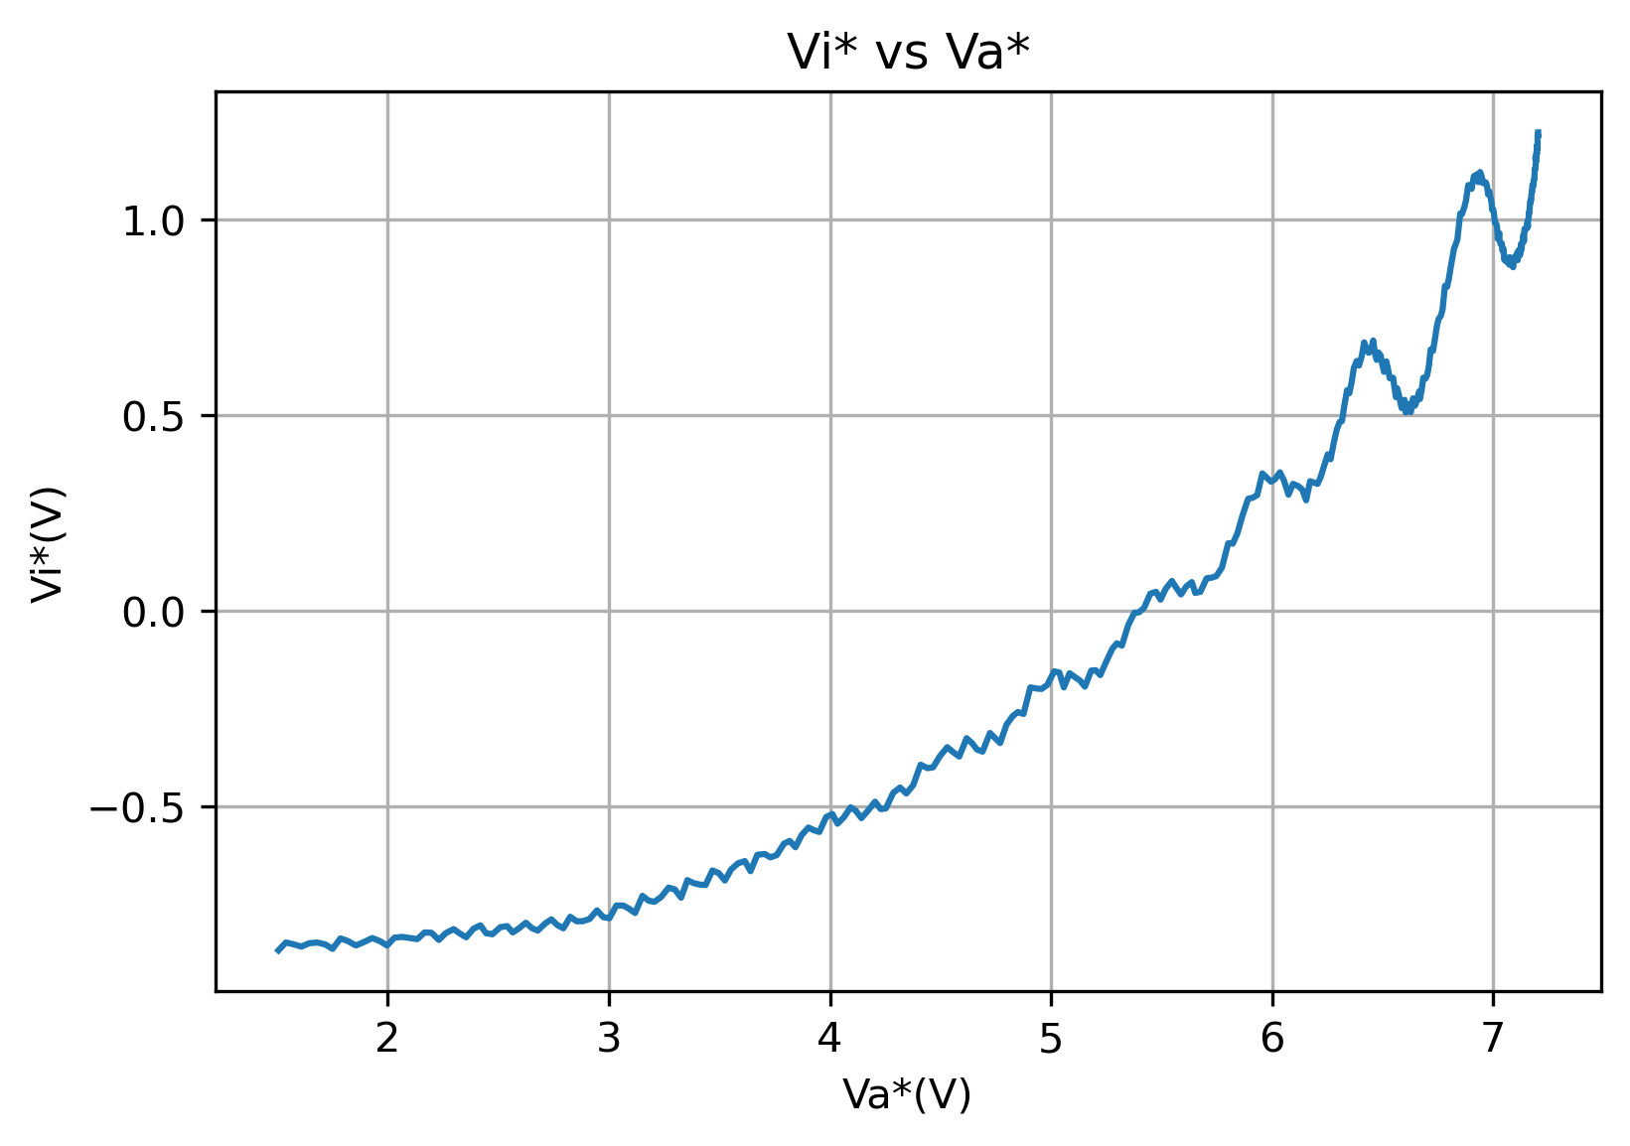
 |  |  |  |  |  |  |  |  | Va* (0,05± V) | Va (V) | Error Va (V) | Δva (V) | Error Δva (V)
 |  |  |  |  |  |  |  |  | 1.18 | 10.8973 | 0.47473
 |  |  |  |  |  |  |  |  | 3.15 | 29.09025 | 0.4964 | 18.19295 | 0.97113
 |  |  |  |  |  |  |  |  | 5.25 | 48.48375 | 0.5195 | 19.3935 | 1.0159
 |  |  |  |  |  |  |  |  | 7.15 | 66.03025 | 0.5404 | 17.5465 | 1.0599

 |  |  |  |  |  |  |  |  |  |  | Promedios | Δva (V) | Error Δva (V)
 |  |  |  |  |  |  |  |  |  |  |  | 18.37765 | 1.0156433333

 | Va* (0,05± V) | Va (V) | Error Va (V) | Δva (V) | Error Δva (V)
 | 5.15 | 47.56025 | 0.5184
 | 5.67 | 52.36245 | 0.52412 | 4.8022 | 1.04252
 | 6.15 | 56.79525 | 0.5294 | 4.4328 | 1.05352
 | 6.64 | 61.3204 | 0.53479 | 4.52515 | 1.06419
 | 7.11 | 65.66085 | 0.53996 | 4.34045 | 1.07475

 |  |  | Promedios | Δva (V) | Error Δva (V)
 |  |  |  | 4.52515 | 1.058745

